Forside
Dersom format på denne forsiden ikke kan benyttes ifm teknisk dokumentasjon, så kan den erstattes med godkjent forside
Systemkravspesifikasjon og verfisering <Bane> <Prosjektnavn> <Prosjektfase>

00E
Revisjon | Revisjon gjelder | Dato | Utarb. av | Kontr. av | Godkj. av
Tittel: Systemkravspesifikasjon inkl. verifisering <Bane> <Prosjektnavn> <Prosjektfase> |  | Antall sider:

 |  | Produsent
 |  | Prod.tegn.nr
 |  | Erstatning for
 |  | Erstattet av
Prosjekt: Prosjektnummer: |  | Dokument-/tegningsnummer: |  |  | Revisjon
 |  | xxx-xx-x-xxxxx |  |  | 00E

 |  | Drifts dokumentnummer: |  |  | Revisjon

Veiledning krav
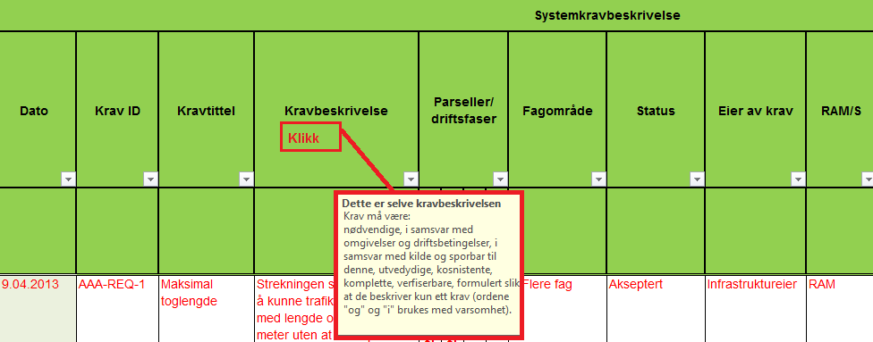
VEILEDNING
Forsiden: Forsiden er veiledende og er tatt med her som en påminnelse om at man skal arkivere dette dokumentet i sin helhet i henhold til de dokumentasjonskrav som gjelder for alle prosjekter. Det anbefales at man forholder seg til og benytter forside somer utarbeidet for tekninsk dokumentsjon i Teknisk regelverk når dokumentet ferdigstilles. _________________________________________ "Arkfane" - Revisjonshistorikk: Selv om arbeidet med krav i stor grad kan være en "kontinuerlig" prosess vil det på enkelte tidspunkter, f.eks. ved avslutning av en prosjektfase, være nødvendig å etablere en offisiell versjon av dette dokumentet, med revisjonsnummer, dato, etc. I tillegg til at dette skal dokumenteres på dokumentets forside skal det i arket "Revisjonshistorikk" gis en noe mer inngående beskrivelse av hvilke endringer som er gjort siden forrige revisjon. "Arkfane" - Krav fra utredning: Denne delen av dokumentet er laget for å beskrive de overordnede krav som blir identifiert i utredningsfasen. _________________________________________ "Arkfane" - Systemkrav og verifikasjon: Denne delen av dokumentet har to funksjoner: - Kolonnene A - R ivaretar kravene for å beskrive alle forhold vedrørende systemkravspesifikasjon. For å unngå at informasjon spres på for mange dokumenter er det lagt opp til at dette regnearket skal brukes som et arbeidsverktøy, og at krav føres inn her allerede mens de kun er FORSLAG til krav. Dette angis ved å velge fra rullegardinmenyen i status-kolonnen (J). Nedtekksmenyen er veiledende, og ved behov for å legge til kan man tilføye dette ved å legge inn flere parametere i datavalideringsfunksjonen. (klikk i gjeldende celle, og velg "Data" på menylinja -> Datavalidering -> Innstillinger. Skriv inn ditt nye parameter til rullegardinlista.) Det er i tabellene lagt inn noen eksempler på krav for å illustrere bruken. Disse eksemplene er skrevet med rød tekst. Selv om arbeidet med krav i stor grad kan være en "kontinuerlig" prosess vil det på enkelte ti

